F02.CFG-Paths
 |  | VVSS, Info Romana, 2024-2025

F02. cautarea filmelor care au un anumit regizor (sau parti din numele regizorului).

F02. Covered source code |  |  | F02. Control Flow Graph (CFG) | F02. Cyclomatic Complexity (CC)
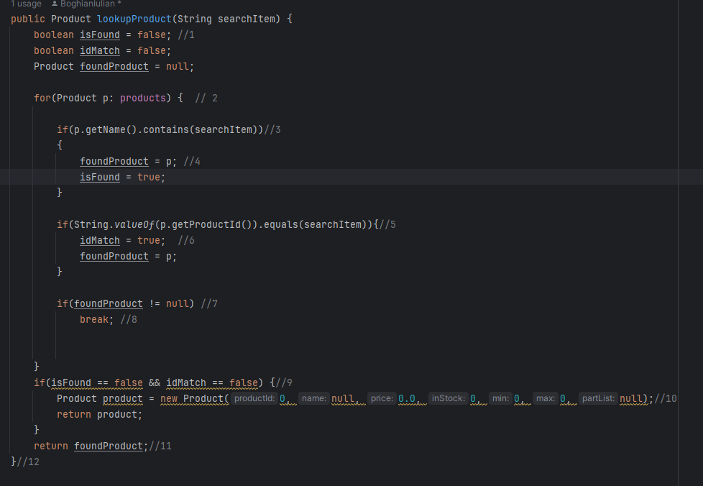
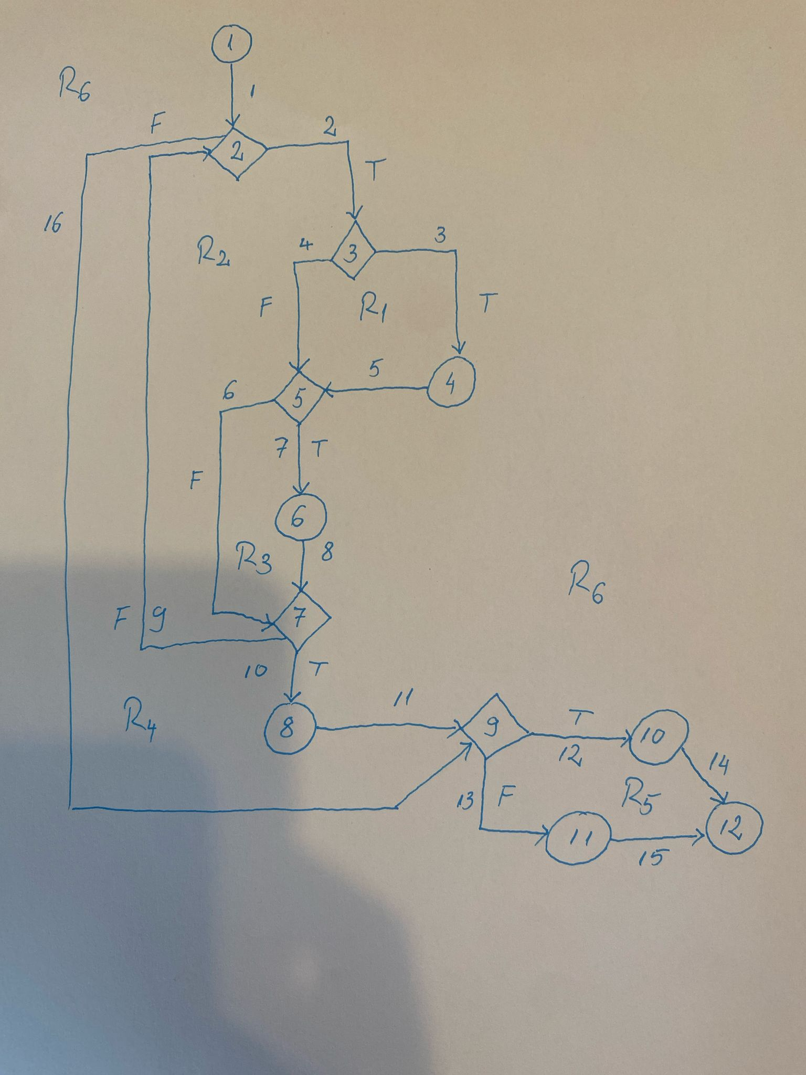
Line No. | Source code |  | Se va insera CFG asociat codului sursa testat (poza, diagrama, etc.). | CC1 = No. of regions =6 |  | 6
Req02_L01 | … |  |  | CC2 = Edges - Nodes + 2 =16-12+2 |  | 6
Req02_L02 | … |  | <Req02 CFG > | CC3 = No. of Conditions + 1 =5+1 |  | 6
Req02_L03 | …
... | …
.. | … |  |  | F02. Individual Paths
... | …
 |  |  |  | Path No. | Path
 |  |  |  | F02_P01 | 1-2(F)-9(T)-10-12
 |  |  |  | F02_P02 | 1 - 2(T) -3(F)-5(F)-7(F)-2(F)-9(T)-10-12
 |  |  |  | F02_P03 | 1- 2(T)- 3(T)-4-5(F)-7(T)-8-9(F)-11-12
 |  |  |  | F02_P04 | 1-2(T)-3(F)-5(T)-6-7(T)-8-9(F)-11-12
 |  |  |  | F02_P05 | 1 - 2(T) -3(F)-5(F)-7(F)-2(T)-3(T)-4-5(F)7(T)-8-9(F)-11-12
 |  |  |  | F02_P06 | 1 - 2(T) -3(F)-5(F)-7(F)-2(T)-3(F)-5(T)-6-7(T)-8-9(F)-11-12

